상품제안서
소유 3in1 릴타입 멀티 고속충전케이블 (풀컬러인쇄) | 상품코드: F25241

 |  |  |  |  |  |  | 02-412-0044 | www.easy1.co.kr
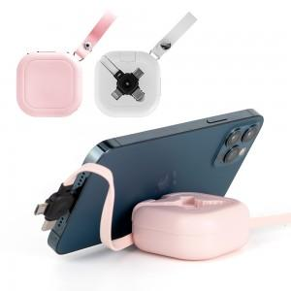

【상세/제작정보】

【인쇄/포장옵션】 | / 고급종이케이스

【공급단가】 | 수량 | 100~ | 300~ | 500~ | 1,000~ | 3,000~
*VAT별도 | 단가 | 3,370원 | 3,250원 | 3,120원 | 3,000원 | 2,920원

【상품 URL】 | https://easy1.co.kr:443/src/goods_detail.php?gdno=25241

